記入例
観光関連施設情報
情報提供日 | 2019-09-18 |  |  | 整理番号

施設区分 | 宿泊 |  | 飲食
施設名 | 観光旅館
ヨミガナ | カンコウリョカン
施設写真
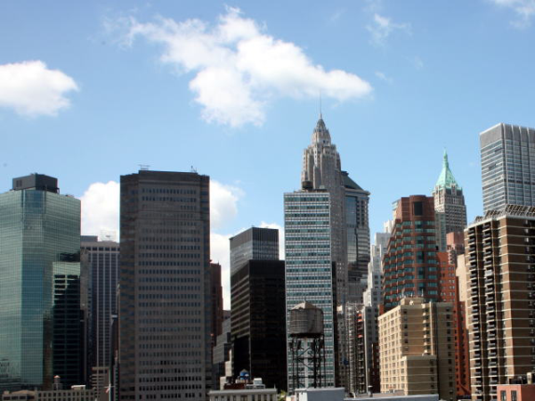 施設写真A |  |  | 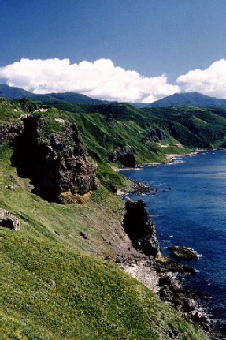 施設写真B
エリア | 甲南
所在地 | 甲賀市甲南町野田810
電話 | 0748-60-2690
FAX | 0748-60-2362
メールアドレス | info@koka-kanko.org
ホームページ | http://www.koka-kanko.org
セールスポイント | 郷土料理と○○と○○を使った会席料理でおもてなししております。当館自慢の忍者温泉では、地下10万メートルより湧きあがった60度の源泉をかけ流しでお楽しみいただく激熱風呂が大好評です。また、茅葺き古民家を移築した「離れ」では、ランプの光と囲炉裏の火だけで田舎暮らしをお楽しみください。
営業時間 | 24時間営業
定休日 | 毎週土・日 (年末年始・お盆休み)
所要時間(平均滞在時間) | -
平均予算 | 1500 |  | 円～ | 50000 |  | 円程度
料金詳細情報 | 【猿飛会席コース】お一人様50000円から (1室5名様まで*15室) 【～離れ～ご宿泊プラン(1泊2食付)】お一人様150000円より (1室10名様まで*2室)
受入可能人数 | 2 |  | 名～ | 150 |  | 名まで
予約可能時期 | - |  | 日前～ | 7 |  | 日前まで
予約受付時間 | 8:00:00 |  | ～ | 8:30:00
予約方法 | インターネットサイトから及び電話
旅行会社様向け(団体向け) 資料の有無 | あり
※(有の場合受け渡し方法) | インターネットサイトからお申込みいただきますと「旅行会社様向け」冊子をお送りします。
駐車場の有無 | あり | 駐車台数 | 5 | 台/バス | 30 | 台/乗用車

ご提供いただいた情報は旅行業者様からお問い合わせがあった際に提供させていただきます。また観光協会HP等において旅行業者に対して発信させて頂きます。尚、上記情報に変更が生じた際には速やかに申し出て最新の情報に更新してください。

上記内容に |  |  | 同意します | ・ | 同意しません
 |  |  | (いずれかに○)

